Quickguide Upload
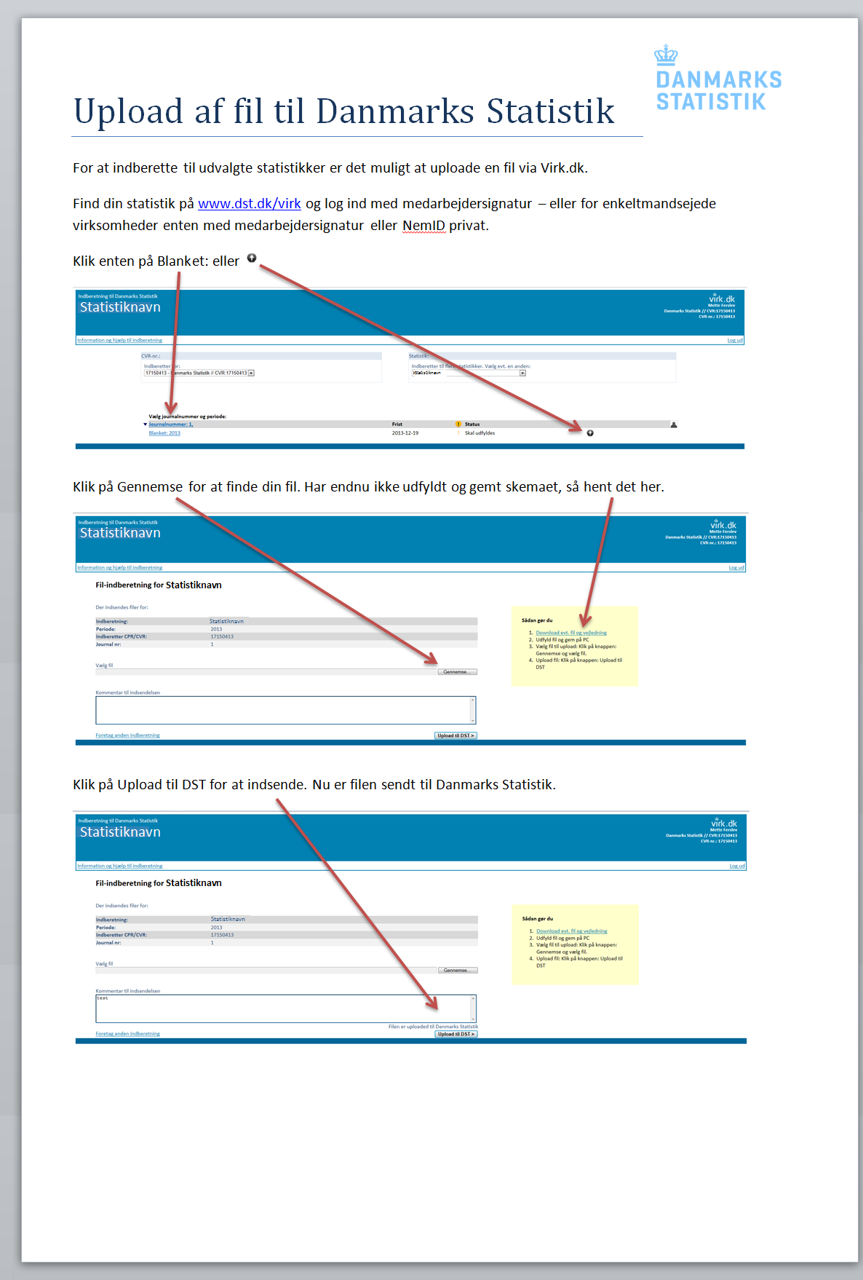
Udfyld indberetning
Upload det udfyldte regneark på: www.dst.dk/JbtKvt

